Solicitud gráfica
 | Área: | Ciencias Naturales |  |  | Fecha:
 | Grado: | 11
 | Título del tema: | La química orgánica y el carbono |  |  | ¿Cuaderno de estudio o recurso? | Recurso
 | Editor: | Lyz Marcela Bernal Gómez |  |  | Motor del recurso | F6

 | Código guión o recurso: | CN_11_10_REC120 | ← Para determinar este código, visite la hoja de Ayuda
 |  |  |  |  | ESPECIFICACIÓN DE ARCHIVOS A ENTREGAR
Núm. | Archivo Shutterstock o ruta en web | Imagen para: | Tipo | Ubicación de la imagen en el recurso F6 | Nombre imagen SMALL | Tamaño imagen SMALL | Nombre imagen ZOOM | Tamaño imagen ZOOM | Descripción | Observaciones
C₃H₈
IMG01 | Ver descripción y observaciones | Recurso F6 | Ilustración | Inicio | CN_11_10_REC120_IMG01.jpg | 350 x 230 px |  |  |  | Por favor realizar la ilustración igual a la imagen guía
IMG02 | Ver descripción y observaciones | Recurso F6 | Ilustración | Inicio | CN_11_10_REC120_IMG02.jpg | 350 x 230 px |  |  |  | Por favor realizar la ilustración igual a la imagen guía
IMG03 | Ver descripción y observaciones | Recurso F6 | Ilustración | Inicio | CN_11_10_REC120_IMG03.jpg | 350 x 230 px |  |  | 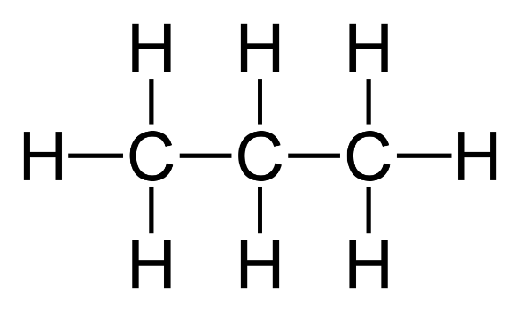 | Por favor realizar la ilustración igual a la imagen guía y los segmentos del mismo color que las letras de IMG 02 e IMG03. Fondo negro
IMG04 | Ver descripción y observaciones | Recurso F6 | Ilustración | Inicio | CN_11_10_REC120_IMG04.jpg | 350 x 230 px |  |  |  | Por favor realizar la ilustración igual a la imagen guía y los segmentos del mismo color que las letras de IMG 02 e IMG03. Fondo negro
IMG05 | Ver descripción y observaciones | Recurso F6 | Ilustración | Contenido | CN_11_10_REC120_IMG05n.jpg | 320 x 480 px | CN_11_10_REC120_IMG05a.jpg | 800 x 458 px |  | Por favor realizar igual a imagen guía, se deja a consideración los colores de los textos y la disposición de un fondo. For favor que la combinación de colores sea muy "llamativo"
IMG06 | Ver descripción y observaciones | Recurso F6 | Ilustración | Contenido | CN_11_10_REC120_IMG06n.jpg | 320 x 480 px | CN_11_10_REC120_IMG06a.jpg | 800 x 458 px |  | Por favor realizar igual a imagen guía, se deja a consideración los colores de los textos y la disposición de un fondo. For favor que la combinación de colores sea muy "llamativo"
IMG07 | Ver descripción y observaciones | Recurso F6 | Ilustración | Contenido | CN_11_10_REC120_IMG07n.jpg | 320 x 480 px | CN_11_10_REC120_IMG07a.jpg | 800 x 458 px |  | Por favor realizar igual a imagen guía, se deja a consideración los colores de los textos y la disposición de un fondo. For favor que la combinación de colores sea muy "llamativo"
IMG08 | Ver descripción y observaciones | Recurso F6 | Ilustración | Contenido | CN_11_10_REC120_IMG08n.jpg | 320 x 480 px | CN_11_10_REC120_IMG08a.jpg | 800 x 458 px |  | Por favor realizar igual a imagen guía, se deja a consideración los colores de los textos y la disposición de un fondo. For favor que la combinación de colores sea muy "llamativo". Por favor utilizar letra que vaya en línea con las otras ilustraciones.
IMG09 | Ver descripción y observaciones | Recurso F6 | Ilustración | Contenido | CN_11_10_REC120_IMG09n.jpg | 320 x 480 px | CN_11_10_REC120_IMG09a.jpg | 800 x 458 px |  | Por favor realizar igual a imagen guía, se deja a consideración los colores de los textos y la disposición de un fondo. For favor que la combinación de colores sea muy "llamativo". Por favor utilizar letra que vaya en línea con las otras ilustraciones.
IMG10 | Ver descripción y observaciones | Recurso F6 | Ilustración | Contenido | CN_11_10_REC120_IMG10n.jpg | 320 x 480 px | CN_11_10_REC120_IMG10a.jpg | 800 x 458 px |  | Por favor realizar igual a imagen guía, se deja a consideración los colores de los textos y la disposición de un fondo. For favor que la combinación de colores sea muy "llamativo"
IMG11 | Ver descripción y observaciones | Recurso F6 | Ilustración | Contenido | CN_11_10_REC120_IMG11n.jpg | 320 x 480 px | CN_11_10_REC120_IMG11a.jpg | 800 x 458 px |  | Por favor realizar igual a imagen guía, se deja a consideración los colores de los textos y la disposición de un fondo. For favor que la combinación de colores sea muy "llamativo"

